strona główna
strona główna
A. ogólne zasady
A1. Tabela główna wyswiertla WIERTAŁA
A2. W momencie załadowania strony głównej tabela wyswietla wiertła wszytskie jakie sa w bazie
A3. W każdym przypadku wiertła wyswietlane sa według parametru średnica narastająco
A4. Tabela nie miała być "kartkowana"

B. Sortowanie tabeli głównej

B.1 Za sortowanie tabeli głónej odpowiedzialne sa ikony które pokazuja typ wiertła
B.2 W tym momencie mamy 6 ikon służacych do sortowania
B3. Typy wierteł i grupy indeksów wyswiertlanych w sortowaniu
ikona Koronkowe SKU WV
ikona płytkowe SKU PR
ikona VHM SKU WW
ikona Sandvik 880 SKU PS
ikona AMEC SKU WV
ikina KSEM SKU WK
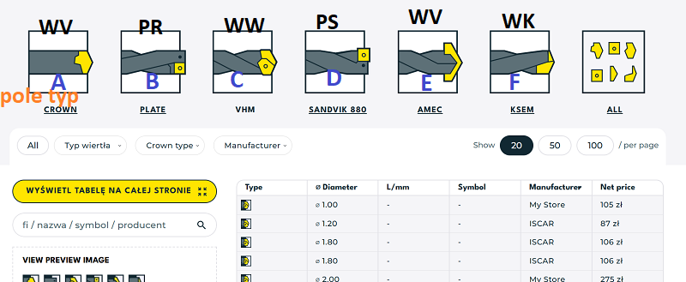

B4. Za sortowanie po typie wiertła odpowiedzialne jest pole TYP
A pole typ: koronkowe
B pole typ plytkowe
C pole tyc VHM
D pole typ Sandvik 880
E pole typ AMEC
F pole typ KSEM

B5. Usuniecie wartosci z pola TYP spowoduje że nie bedzie dane SKU wyświetlane w sklepie

C. Dane wyswiertlane w tabeli głównej
I | pole TYP
II | parametr srednica
III | parametr: xD
IV | parametr: kod producenta
V | producent
VI | cena netto HM

D. Zdublowane i zbędne elementy na stronie głównej
D1. Podstrona Koronki do wierteł i płytki do wierteł jest 2 miejscach: dlaczego ??
D2. sortowanie nowe / używane: nigdy nie miało być takiego sortowania
D3 nie miało być kartkowania

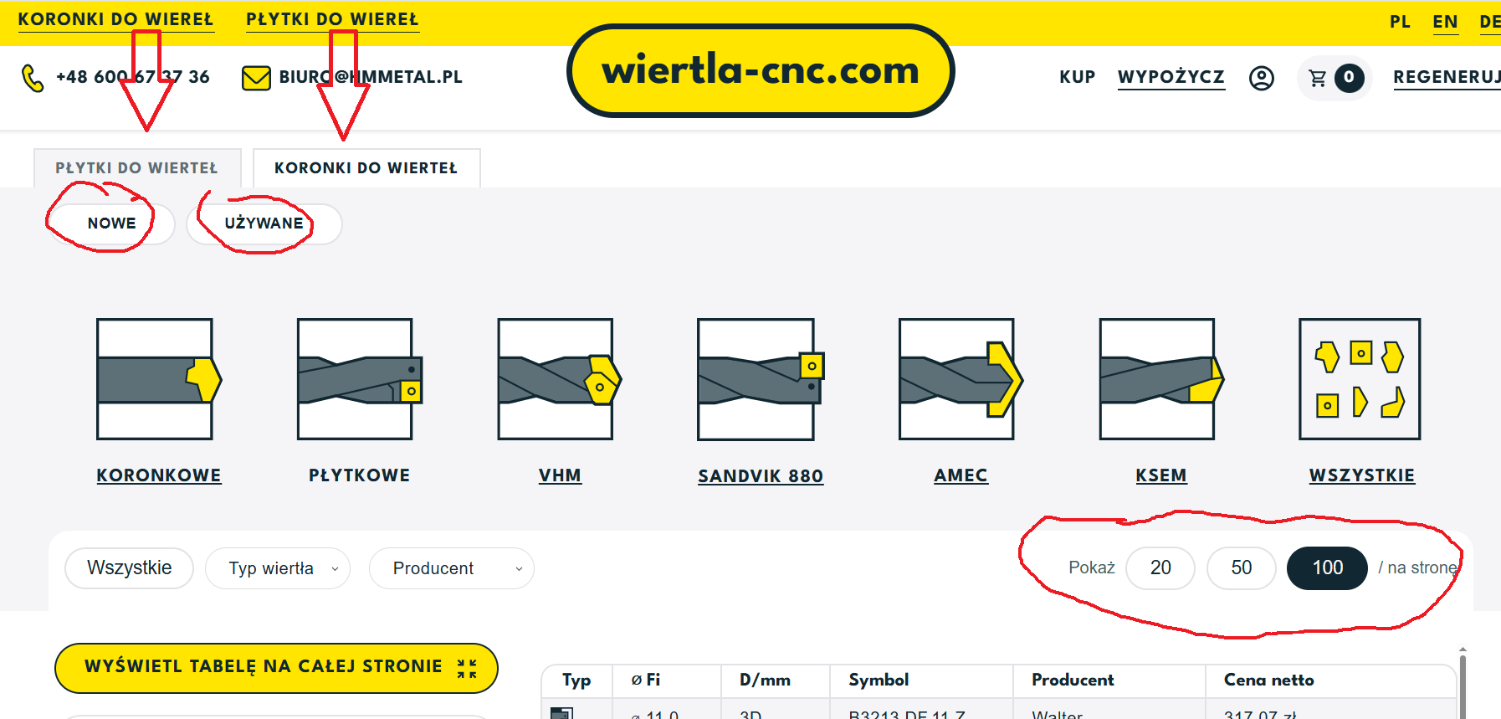

karta produktu

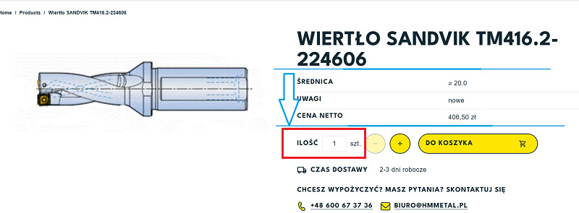

E. Wyswiertlanie informacji o produkcie na karcie produktu
E1. parametry które powinny wyswietlic się w polu oznaczinym na niebieskio

nazwa wyswietlana |  | żródło
symbol |  | kod producenta
średnica |  | srednica
długość robocza |  | xD
chłodzenie |  | chlodzenie
mocowanie |  | mocowanie
stan |  | stan
uwagi |  | uwagi
indeks/SKU |  | SKU

fakultatywne
wyswietlamy jezeli pole ma wartosć
płytka powiązana |  | plytka_powiazana
narzedzie powiązane |  | narzedzie_powiazane

E2. pole ilosć
powinno pokazywać ilość dostepną
przy ilosci = 0 nie powinno pokazywać towaru w sklepie

F3. Czas dostawy
dla SKU znak nr. 4 oznacza
M | na nastepny dzień roboczy
T | 2-3 dni robocze
C | 2-3 dni robocze
E | 3-4 dni robocze
U | 7 dni roboczych
D | dostepnosć do potwierdzenia
A | 7-10 dri roboczych

G.Wypożyczalnia
dla sku z wartoscią w parametrze rent_valu wyswietlić tą wartosć

wypożyczenie |  | rent_value

narzedzie powiązane

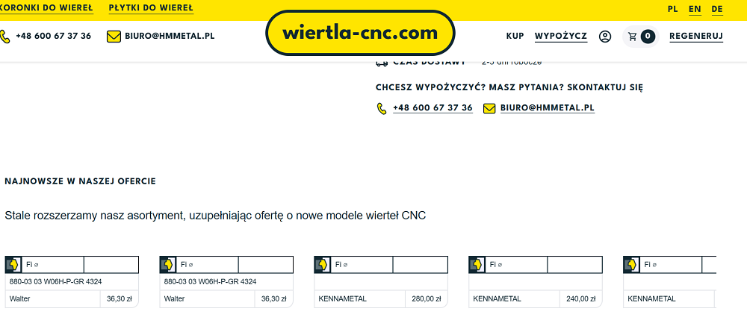

H. wyswietlanie propozycji narzedzie powiazane na dole strony

narzedzia "widzą się" po parametrze gniazdo

podczas wyswietlania karty produktu danego wiertła wyswietlamy narzedzia posiadające identyczny parametr w polu gniazdo

zakladka płytki do wierteł

I Podstrona płytki do wierteł to podstrona zawierajaca tabele z produktami:
SKU: PW.xxx
I.1 po kliknieciu na podstrone płytki do wierteł user widzi tabele która wyswietla produkty które mozna sortować
I2. Sortowanie mozna wykonac po ksztalcie plytki oraz po producencie
I3 towary wyswietlaja się zawwsze się według parametru gniazdo narastająco

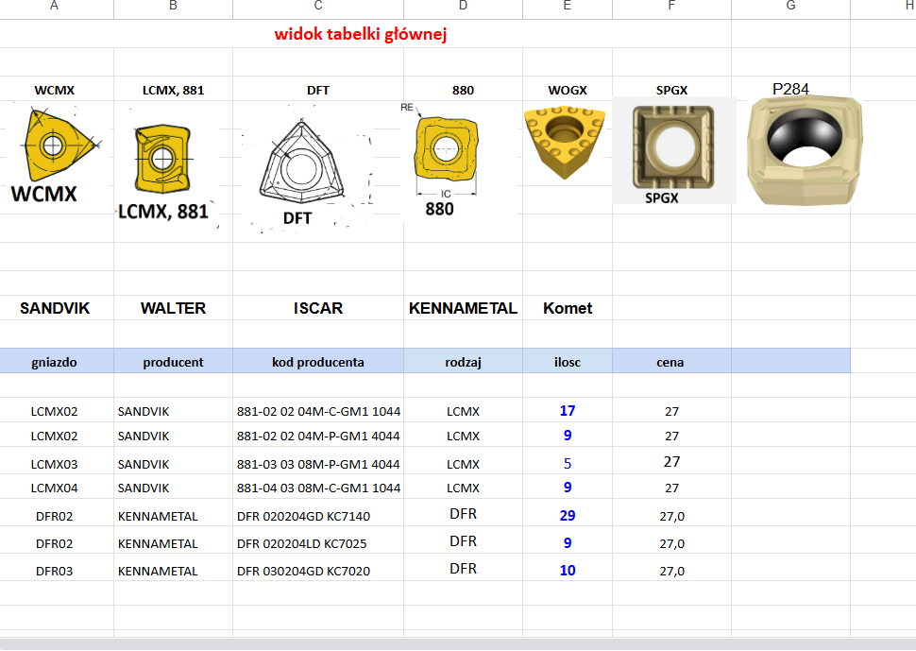

I4. Sortowanie po kształtcie płytki: parametr rodzaj
I5 Sortowanie po producencie: parametr producent

karta produktu płytka do wierteł

I.6 user po kliknieciu na pozycję w tabelce ma zobaczyć karte produktu danej pozycji
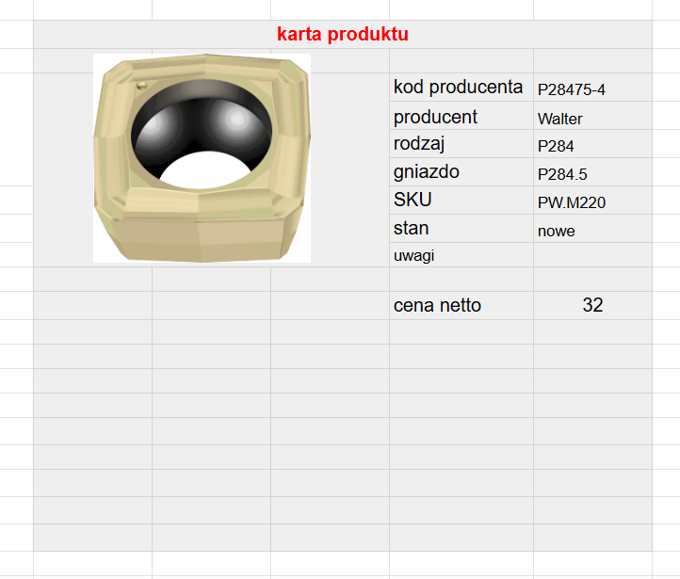

 | wartość wyswierlana |  | zrodło BL
 | kod producenta |  | kod producenta
 | producent |  | producent
 | rodzaj |  | parametr rodzaj
 | gniazdo |  | parametr gniazdo
 | SKU |  | SKU
 | stan |  | parametr stan
 | dostepnosć |  | zgodnie z oznaczeniem w SKU znaku nr. 4 ------ >>>>>> | M | na nastepny dzień roboczy
 | cena netto |  | cena netto HM | T | 2-3 dni robocze
 |  |  |  | C | 2-3 dni robocze
 |  |  |  | E | 3-4 dni robocze
 |  |  |  | U | 7 dni roboczych
 |  |  |  | D | dostepnosć do potwierdzenia
 |  |  |  | A | 7-10 dri roboczych
Podstrona koronki do wierteł

J Podstrona koronki do wierteł to podstrona zawierajaca tabele z produktami SKU
KK.xxx
KW.xxx
KA.xxx
KI.xxx
KS.xxx
KT.xxx
KG.xxx

J.1 po kliknieciu na podstrone koronkii do wiereł user widzi tabele która wyswietla produkty które mozna sortować
J2. Sortowanie mozna wykonac po ksztalcie koronki oraz po producencie
J3 towary wyswietlaja się zawwsze się według parametru gniazdo narastająco

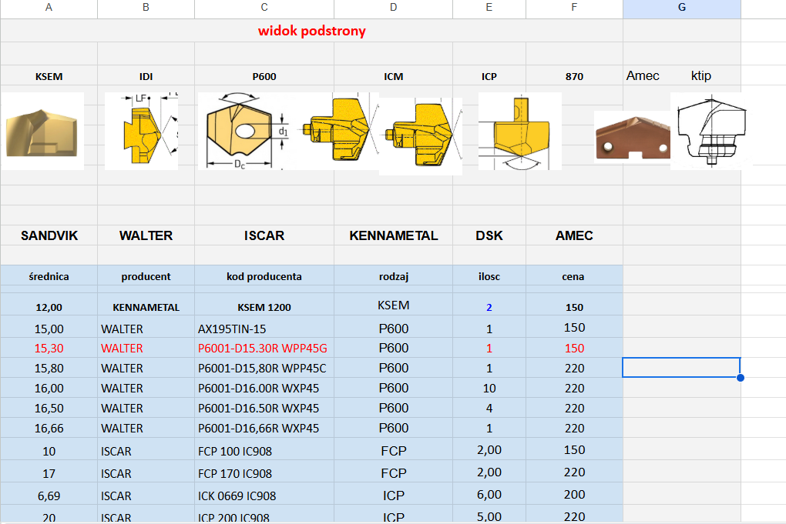

J4. Sortowanie po kształtcie płytki: parametr rodzaj
J5 Sortowanie po producencie: parametr producent

 | karta produktu koronka do wierteł

 | 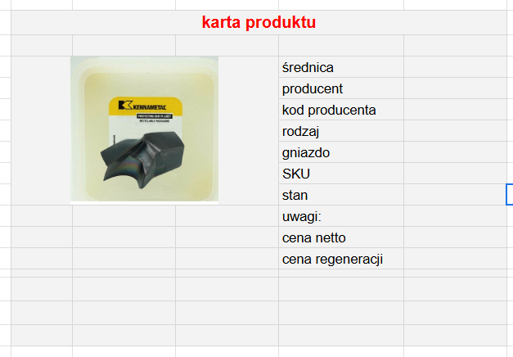

K.6 user po kliknieciu na pozycję w tabelce ma zobaczyć karte produktu danej pozycji

 | wartość wyswierlana |  | zrodło BL
 | średnica |  | parametr średnica
 | kod producenta |  | kod producenta
 | producent |  | producent
 | rodzaj |  | parametr rodzaj
 | gniazdo |  | parametr gniazdo
 | SKU |  | SKU
 | stan |  | parametr stan
 | dostepnosć |  | zgodnie z oznaczeniem w SKU znaku nr. 4 ------ >>>>>>
 | uwagi |  |  | M | na nastepny dzień roboczy
 | cena netto |  | cena netto HM | T | 2-3 dni robocze
 | cena regeneracji |  | cena z SKU UR.P100 | C | 2-3 dni robocze
 |  |  |  | E | 3-4 dni robocze
 |  |  |  | U | 7 dni roboczych
 |  |  |  | D | dostepnosć do potwierdzenia
 |  |  |  | A | 7-10 dri roboczych
podstrona regeneracja koronek

Zasady regeneracji

koronki nie mogą mieć wykruszonych krawedzi bocznych i wierzchołka
foto 1 |  |  | foto 2

koronki musza miec odpowiednia wysokosć
fi | wysokosć

Narzędzia do regeneracji powinny być przesłane w opakowaniach zapewniających ich bezpieczny transport. Możliwe doliczenie dodatkowej opłaty za zaopatrzenie narzędzia w opakowanie w przypadku jego braku.

cennik regneracji

REGENERACJA WKŁADEK KSEM
OSTRZENIE +POWŁOKA
średnica | cena netto/szt
do fi 20,0 | 140zł |  | UR.P020
fi 20,01 do fi 25,0 | 160zł |  | UR.P025
fi 25,01 do fi 28,0 | 196.50zł |  | UR.P028
fi 28,01 do fi 32,0 | 236.60zł |  | UR.P.032
fi 32,01 do fi 36,0 | 245zł |  | UR.P036
fi 36,01 do fi 40,0 | 255zł |  | UR.P040

L. Cennik regeneracji pobiera cena z Baselinker z odpowiedniego SKU

podstrona wypozyczalnia

regulamin wypozyczalni
około 10 pkt

płytki

widok tabelki głównej
 |  |  |  |  |  |  | karta produktu
WCMX | LCMX, 881 | DFT | 880 | WOGX | SPGX | P284
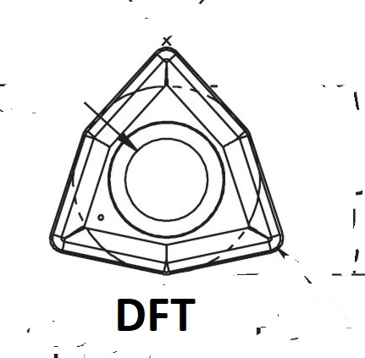
 |  |  |  |  |  |  |  | kod producenta | P28475-4
 |  |  |  |  |  |  |  | producent | Walter
 |  |  |  |  |  |  |  | rodzaj | P284
 |  |  |  |  |  |  |  | gniazdo | P284.5
 |  |  |  |  |  |  |  | SKU | PW.M220
 |  |  |  |  |  |  |  | stan | nowe
 |  |  |  |  |  |  |  | uwagi
SANDVIK | WALTER | ISCAR | KENNAMETAL | Komet
 |  |  |  |  |  |  |  | cena netto | 32
gniazdo | producent | kod producenta | rodzaj | ilosc | cena

LCMX02 | SANDVIK | 881-02 02 04M-C-GM1 1044 | LCMX | 17 | 27
LCMX02 | SANDVIK | 881-02 02 04M-P-GM1 4044 | LCMX | 9 | 27
LCMX03 | SANDVIK | 881-03 03 08M-P-GM1 4044 | LCMX | 5 | 27
LCMX04 | SANDVIK | 881-04 03 08M-C-GM1 1044 | LCMX | 9 | 27
DFR02 | KENNAMETAL | DFR 020204GD KC7140 | DFR | 29 | 27,0
DFR02 | KENNAMETAL | DFR 020204LD KC7025 | DFR | 9 | 27,0
DFR03 | KENNAMETAL | DFR 030204GD KC7020 | DFR | 10 | 27,0

damped
damped.eu

 | Skonfiguruj swój wytaczak antydrganiowy

 | średnica | długość | rodzaj płytki | adapter |  | płytka
 |  |  | 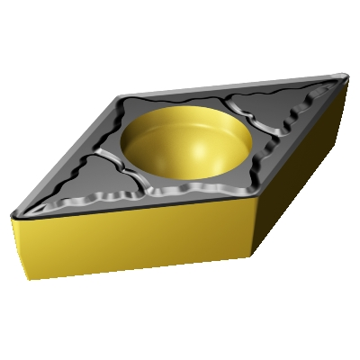 | 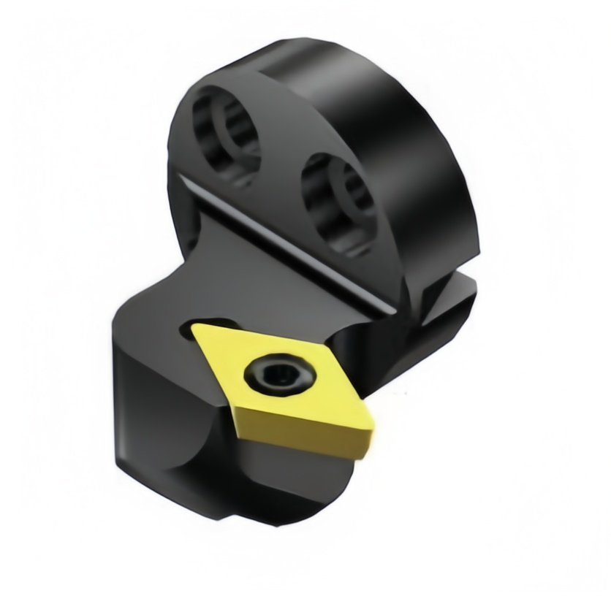 |  | DCMT 11T308-PS AH630 | TUNGALLOY
 |  |  |  |  |  | DCMT 070204 PP CA025P | KYOCERA
 |  |  |  |  |  | DCMT 11T304-PS AH630 | TUNGALLOY

 | lista rozwijana |  |  |  |  | Producenci
 |  |  |  |  |  | WD | wytaczaki | WA.W...
 | 16 | dlugość zależna od srednicy wybranej z kol B |  |  |  | Softtool | wytaczaki | WA.S...
 | 20 |  |  |  |  | HSI | adapterów tanio | WA.H...
 | 25
 | 32
 | 40
 | 50
 | 60
 | 80

 | przykład
 | średnica | dostepnę wytaczaki dla średnicy z kol B | wybór płytki z dostępnych adapterów z kol I | wykaz adapterów dostepnych dla srednicy z kol B |  | wykaz płytek dla wybranego adaptera z kol I

 | 25 | 570-3C 25-225
 |  | 570-3C-25 330
 |  | 570-3C-25-380
 |  | 570-3C-25-430

1. W wersji beta będzie konfigurator zbudowany na osobnej dedykowanej stronie www o adresie www.damped.eu
1.a w kolejnym kroku planujemy zbudować to w wersji aplikację do umieszczenia na stronie www partnera, na przykład pośrednika z Czech gdzie klient będzie mógł skonfigurować sobie narzędzie i zamówić jednym kliknięciem.
2. Pana rolą jest zbudowanie i mechanizmu konfiguratora wyboru na stronie.
konfigurator zaciąga dane i ceny z baselinkera.
3. Podczas wyboru poszczególnych opcji ladują się takie zdjęcia/ piktogramy produktów.
user widzi narzędzie które konfiguruje
user widzi : srednice, długość i kształ adaptera
3. Klient konfiguruje elementy narzędzia które składa się z 4 elementów.
Wybór narzędzia zaczyna od lewej strony, od średnicy narzędzia.
Średnica jest najważniejszym parametrem.
Średnica determinuje co wyświetla się w kol. C i E
4. Klient może w każdym momencie zakończyć konfiguracje i zamówić niepełny zestaw, czyli może:
zamówić tylko towar z listy wyświetlanej w kol C
zamowic towar z kol C oraz z kolumny E
Zamowic towar z kol C, kol E oraz kol. G
5. na razie proszę zaimplementować formularz zamówienia z danymi klienta do Baselinkera bez opcji płatności
-----------------------------------------------------------------------------------
Propozycja bazy danych:

Parametr: srednica [ BL parametr ] wartość liczbowa
Parametr: gniazdo [ BL pole dodatkowe] rodzaj pola: tekstowe ]
Parametr: dlugosc [ BL parametr ] wartosc liczbowa

--------------------------------
Przykład:
1. User wybiera z listy wyboru z kol B wartość: fi 25
1.1 . Wyświetlamy w kol C wszystkie towary które mają
SKU o numerze WS.xxxx and wartość parametru srednica =25

2. po wybraniu przez Usera towaru w kolumnie C
wyświetlamy propozycje w kolumnie D

wyświetlane sa wszystkie towary o SKU zaczynającym się na GN.xxxx
posiadające w polu parametr srednica wartość=25
te SKU zawierają parametr gniazdo
user przeglądając liste klika na wybrany kształt płytki który mu odpowiada
ale dla nas wybiera SKU z odpowiednim gniazdem

3. po wybraniu przez usera kształtu płytki w kolumnie D wyświetlamy propozycję adaptadapterów w kolunie E
wyswietlamy:
Wszytskie SKU o symbolu zaczynajacym sie na SA.xxxx
majace w polu parametr wartosć =25
majace w polu gniazdo taka samą wartosć jaką wybrał user w kolumnie D

4. Po wybraniu przez usera adaptera w kolumnie E wyświetlamy propozycje płytki wspołpracującej z adapterem w kolumnie G
wyświetlamy w kol G propozycję płytek spełniających następujące kryteria
SKU o symbolu PT
preferowane sku na poczatku listy PT.M
kolejne na liscie PT.T oraz PT.C
posiadające polu dodatkowym WS wartość T

5. Wybór narzędzia współpracującego po stronie obrabiarki
na razie wstrzymuje implementowanie tej opcji

zasady:
user wybiera typ mocowania z listy
wyświetlamy wszystkie SKU z grupy AA.xxxxx posiadające parametr srednica= 25
oraz parametr typ mocowania wybrany z kisty w kroku wcześniej |  |  | pole wybotu płytki kol D |  |  | adapter kol E |  | wybor płytki kol F

 |  |  |  | gniazdo ???
 |  |  | SKU | płytka | fi | fi | gniazdo
 |  |  | GN.0001 | DC07 | 25
 |  |  | GN.0002 | DC11 | 25 | 25 | DC11
 |  |  | GN.0003 | CC06 | 25
 |  |  | GN.0004 | CC09 | 25
 |  |  | GN.0005 | CC11 | 25
 |  |  | GN.0006 | VC11 | 25
 |  |  | GN.0007 | VB16
 |  |  | GN.0008
 |  |  | GN.0009
 |  |  | GN.0010
 |  |  | GN.0011
 |  |  | GN.0012
 |  |  | GN.0013
 |  |  | GN.0014
 |  |  | GN.0015
 |  |  | GN.0016

page layout
Skonfiguruj swój wytaczak antydrganiowy

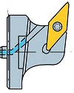

 |  |  |  |  |  | fi 50 mm

 |  |  | OHX = 160 mm

 | średnica | długość |  | rodzaj płytki | adapter |  | płytka
 |  |  |  |  |  |  | DCMT 11T308-PS AH630 | TUNGALLOY
 |  |  |  |  |  |  | DCMT 070204 PP CA025P | KYOCERA
 |  |  |  |  |  |  | DCMT 11T304-PS AH630 | TUNGALLOY

 | lista rozwijana

